WFDesign
1. Màn xem danh sách - Số hiệu, trích yếu | 2. Màn xem danh sách - Toàn văn | 3. Màn xem chi tiết | 4. Bộ lọc |  | 5. Mục lục văn bản
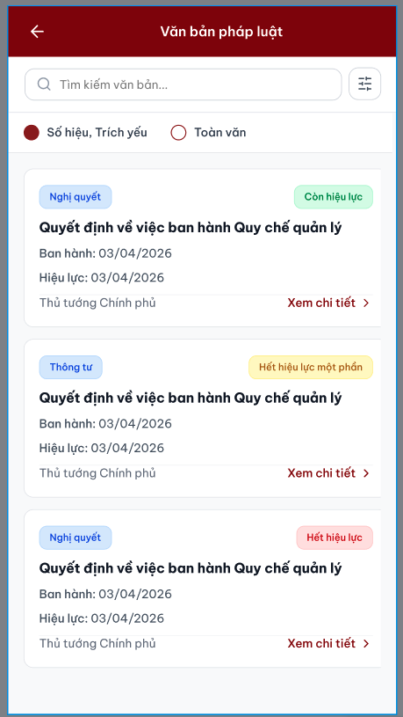
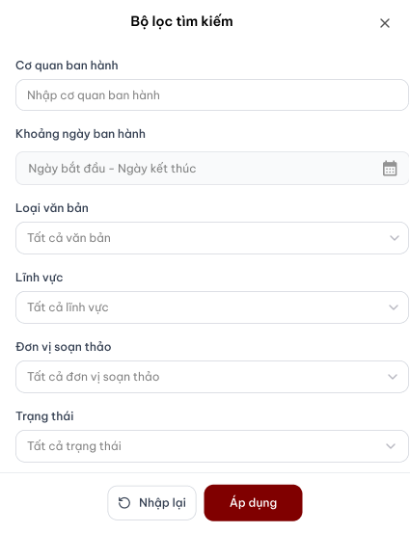
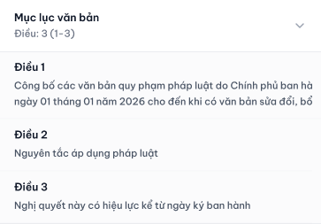
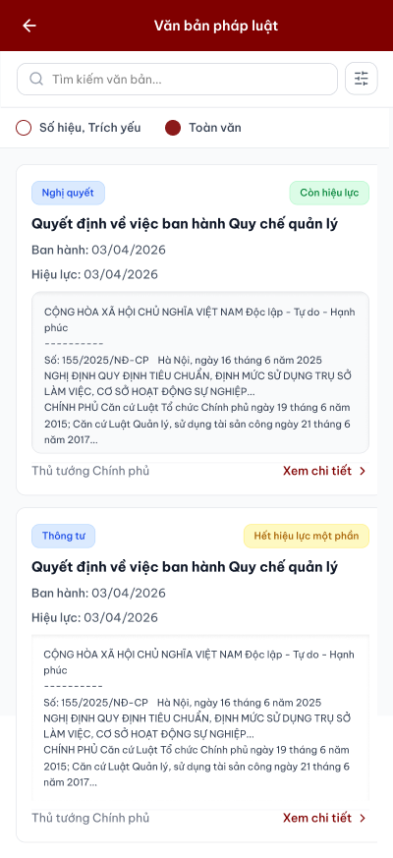
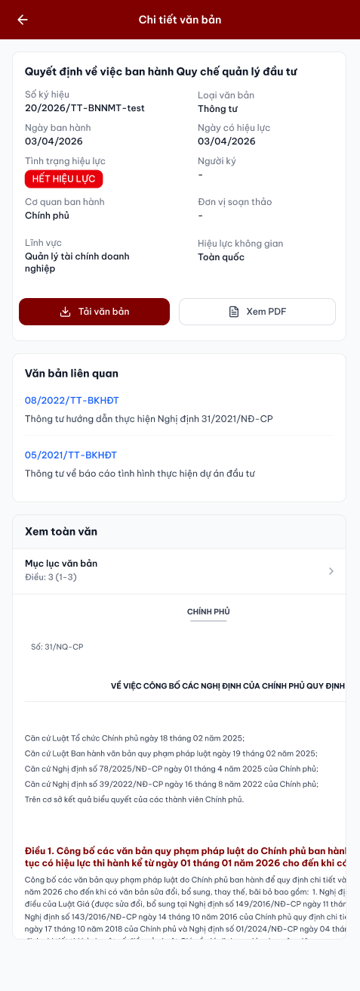

 |  |  |  | h

